Feedback
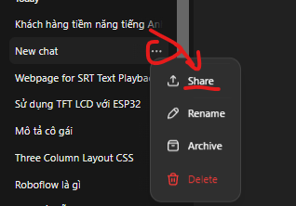
TESTER | LINK CHAT (nhấn vào share, nó ra link, thì copy dán vào đây) | FEEDBACK | GỢI Ý CẢI THIỆN
tên bạn test | link | - Nhận xét cách phản hồi chưa ok - Lỗi gãy luồng đảo vai.... - Lỗi xưng hô - Lỗi mất tính cách... - Lỗi lạc đề.... | - Cần phải khó tính, nói năng cộc lốc
Linh | https://chatgpt.com/share/e/66f3d80c-cb60-8001-8fdb-534153294b99 | Dạ vâng thế lúc nào chị sắp xếp được thời gian chị cứ gọi lại cho e theo số này e hỗ trợ lại ạ Thôi, em phải sắp xếp chứ, chứ kêu chị gọi lại thì bao giờ chị mới có thời gian. Đoạn này học viên gắt quá ạ. | Thường tới đoạn này học viên sẽ ok e cảm ơn e chứ không gắt thế này ạ =))))
 | https://chatgpt.com/share/e/66f3db43-7bec-8001-838e-b0266b1b60ed | Chỉnh sửa lỗi thì học cả năm cũng không hết. 6 buổi ngắn ngủn như vậy mà bảo giao tiếp được? Cụ thể chủ đề là gì, có liên quan gì đến công việc của tôi không? Tôi không muốn học mấy cái không cần thiết đâu. | Bên trên đang 12 buổi bên dưới tự dưng lại 6 buổi ạ
 |  | Dạ vâng sáng đó e sẽ nhắn lại confirm giờ với chị thì chị xem hôm dó mình trao đổi được lúc nào chị nhắn e ạ Nhắn qua gì? Tôi không muốn cho số điện thoại đâu nhé, phiền lắm. Cô cho số của cô đi, tôi cần thì sẽ nhắn. Dạ vậy e sẽ gửi chị số zalo của e qua sms chị kết bạn lại giúp e được không ạ Thôi, khỏi đi. Tôi không có thời gian đâu. Phiền quá, chắc thôi vậy! Đoạn này gắt quá ạ, | Zalo của chị đg chặn người lạ thì e gửi chị lại sdt zalo của e qua tin nhắn sms thì chị sẽ kết bạn lại với e nha
Oanh | https://chatgpt.com/share/e/66f3dc53-406c-8001-8fb8-37e5349e660f
 | https://chatgpt.com/share/e/66f3de56-05f4-8001-8400-ff420d37d471 | AI không nhập vai được tình huống này,
 | https://chatgpt.com/share/e/66f3e16e-33a4-8001-b03e-a31da92c363c | Ờ, cũng muốn học thêm mà không biết dạy cái gì, mấy buổi? Cụ thể học 6 buổi thì học những gì? Đoanh này em k có nói là học 6b gì sao lại nói ra là 6g | Uhm chị k nhớ rõ nữa, em tư vấn thêm giúp chị nhé, chị cũng muốn học cải thiện lại bài bản tiếng anh của chị cho tốt lên
 | https://chatgpt.com/share/e/66f3e329-95f4-8001-ad4b-139871081ac5 | Vâng mình học 1b/tuần anh nha, mỗi buổi 20p em luyện nói TA với anh, anh có vấn đề gì khi nói em sẽ chỉnh sửa lại cho mình nha ạ. ChatGPT said: Nghe hấp dẫn đó, nhưng mà chỉ có 20 phút thôi à? Ít vậy chắc anh không được trò chuyện nhiều với em rồi. Hay là mình kéo dài buổi học một chút đi, tối anh rảnh lắm, học đêm thì vừa yên tĩnh lại vừa có thể... dành thêm thời gian bên em nữa! Thế em sắp xếp được không? ĐOan này hơi không phù hợp lắm, dành thêm thời gian bên em nữa...
 | https://chatgpt.com/share/e/66f3e577-4db4-8001-b8b8-5ea67db18820

Quỳnh Anh | https://chatgpt.com/share/e/66f42fab-c98c-8001-933a-6c920d577096
 | https://chatgpt.com/share/e/66f4bf25-d8d4-8001-8eb4-bae86252dd09 | AI không nhập vai được tình huống này
 | https://chatgpt.com/share/e/66f4bf88-4d14-8001-9745-f12e1250948d | Dạ vâng, em là Quỳnh Anh - mentor hướng dẫn học tiếng Anh giao tiếp tại The Coach. Hôm nay em liên hệ đến để hỗ trợ chị học 6 buổi giao tiếp 1:1 với em. Đây là quyền lợi mình nhận được khi đăng ký khóa học trọn đời trên app và không phát sinh thêm chi phí gì cả. Không biết chị đã nắm được quyền lợi này của mình chưa ạ? ChatGPT said: À, vậy hả? Chị nhớ chị chỉ mua app thôi mà, còn khóa học 1:1 này là gì? 6 buổi là học cái gì thế? Mà chị cũng chưa nghe ai nói về cái này cả, có thêm chi phí gì không? => Ở trên đã nhấn mạnh đây là quyền lợi và không phát sinh thêm chi phí rồi ở dưới vẫn hỏi lại về chi phí | - Đoạn này có thể phản hồi lại như sau "Thế à? Nhưng mà cụ thể 6 buổi này thì mình học như thế nào? Có phải lên lớp hay học online? Nội dung học là gì?"
 | https://chatgpt.com/share/e/66f42fab-c98c-8001-933a-6c920d577096 | Dạ đây có phải là sđt của chị Nga- người học tiếng Anh trên the coach không ạ ChatGPT said: Ủa? Gọi nhầm số à? The Coach gì đó là cái gì, tôi mới tải cái ứng dụng học tiếng Anh mà, không nhớ tên là The Coach. Giải thích rõ coi nào, ứng dụng này là gì? Học mấy bài hay sao? => Cách phản hồi này không hợp lí lắm vì dù KH có khó ở đến đâu thì cũng phải nhớ đc tối thiểu tên app là gì, và càng khó tính thì họ sẽ kbh xuống tiền cho những sản phẩm mà họ ko nắm rõ nên họ sẽ ko yêu cầu giải thích lại về tính năng/công dụng của app | - Đoạn này chỉ cần thể hiện thái độ khó chịu khi bị làm phiền "Ừ đúng rồi, thì sao? Gọi điện có việc gì không?..."
 | https://chatgpt.com/share/e/66f4cb42-e8cc-8001-9ead-532cb06b3ebb
Hải Yến | https://chatgpt.com/g/g-phiwnL88s-gia-lap-khach-hang-tinh-huong-co-ban/c/66f42961-1dfc-8001-bdc9-cfb28f5439a8
 | https://chatgpt.com/g/g-6olMR3VML-gia-lap-khach-hang-chua-ro-chuong-trinh/c/66f42b54-220c-8001-b7e5-61d2b2d0d5a1
 | https://chatgpt.com/g/g-dsMNvs2dP-gia-lap-khach-hang-chi-nay-kho-lam/c/66f42f98-3dbc-8001-8b6b-ba51945e9f8a | Ủa, cái gì đây? Ai gọi vậy? App gì mà tự nhiên gọi cho tôi? The Coach là cái gì, tôi mua hồi nào? Nói rõ ràng đi! Giờ nghỉ trưa tôi còn phải nghỉ ngơi, chứ học hành gì. Tối về thì mệt chết luôn, lại lo chuyện nhà cửa. Khó lắm đấy, chắc không sắp xếp được đâu. | Hơi cọc và nói dồn dập quá ạ, thường khách khó tính vẫn xưng hô kiểu "ủa cái gì đây em/bạn nhỉ" Giờ nghỉ trưa chị còn phải nghỉ ngơi vì công việc dạo này đang bận lắm em nên chắc không dành thời gian học được. Còn tối về chị lại bận lo chuyện nhà cửa con cái nữa. Để sang tháng sau công việc chị đỡ bận hơn thì chị liên hệ lại được ko?
 | https://chatgpt.com/g/g-hHc3GBH5q-gia-lap-khach-hang-anh-nay-de-he-he/c/66f44121-60cc-8001-8ae3-1f8b3f7f81cf | Haha, em khéo nói ghê! Nhưng anh biết mình đặc biệt mà, đúng không? Thôi, anh không trêu nữa, chiều mai mình gặp nhau nha | Call này AI nói chuyện hơi thiếu nghiêm túc quá, lan man ko hợp vibe CEO, nhưng chỗ cuối này ok ạ, biết dừng lại đúng lúc chứ không tiếp tục trêu :v

Quỳnh | https://chatgpt.com/share/e/66f41ce1-a940-8001-b8d6-6bb2a1a4e2e2
 | https://chatgpt.com/share/e/66f41dc2-9754-8001-96f5-c5e804a99b7e
 | https://chatgpt.com/share/e/66f41b7a-b694-8001-8db9-a361f979eba0 | 17h50 á? Giờ đó chị đang trên đường về nhà, làm sao mà học được. Em sắp xếp lúc khác đi, chứ giờ đó không ổn đâu. Tầm 18h30 chị mới xong việc, nhưng về nhà cũng phải lo cơm nước này nọ. Em có giờ nào muộn hơn không? | 17h50 chị đang đi trên đường về nhà rồi, 18h30 mới về tới nhà rồi còn lo cơm nước này nọ nữa nên xếp giờ này chị không tiện. Em có giờ nào khác không?
 | https://chatgpt.com/share/e/66f41951-d350-8001-9702-6220e1a2b014 | Ờ, thì học 6 buổi rồi học cái gì? Có học x | chưa tạo được hết câu Nội dung học 6 buổi này như thế nào? Em nói rõ hơn nhé.
 | https://chatgpt.com/share/e/66f41f6f-3fb0-8001-aab9-bf9758c3bf5a

Lan | https://chatgpt.com/share/e/66f3e16e-33a4-8001-b03e-a31da92c363c | - cách trả lời chưa phù hợp, đã hẹn được lịch 9h tối rồi, ok rồi mà tý hỏi zalo lại bảo khi nào cần chị tự liên hệ - hv yc cho số zalo, đồng ý cho zalo rồi lại bảo chị bận, để tính sau, bye em | đồng ý add zalo, mentor đọc zalo rồi add zalo xác nhận lịch tham gia
 | https://chatgpt.com/share/e/66f3e577-4db4-8001-b8b8-5ea67db18820 | À, rồi rồi, chị nhớ rồi. Nhưng em ơi, liên lạc kiểu này chị thấy hơi phiền phức á. Thôi, em add zalo chị đi, số 09887766512, rồi hẹn giờ gì thì nhắn qua đó nha. Chị bận quá, không muốn gọi qua điện thoại đâu. | thường hv sẽ k nói là "phiền phức" như thế
 | https://chatgpt.com/share/e/66f3dc53-406c-8001-8fb8-37e5349e660f | -xưng hô chủ ngữ lộn xộn, bạn đầu xưng anh, sau lại xưng là chị - hỏi "anh có biết vào app học ở đâu chưa ạ, tại em thấy mình chưua học câu nào ạ" bot lại tloi không đúng trọng tâm "Nếu anh chưa biết cách vào app học, em có thể hướng dẫn anh cụ thể từng bước. Còn nếu anh đã vào nhưng chưa học được bài nào, có thể anh cần kiểm tra kết nối hoặc đăng nhập lại. Em sẵn sàng hỗ trợ anh nếu cần!" - hẹn 26/09 học lúc 10h, sau đó mentor bảo hôm ý k làm sáng, hẹn 27/09 thì phải là thứ 6, bot vẫn bảo là thứ 5 | - đồng chủ ngữ - biết rồi hoặc chưa biết. nếu chưa biết thì có thể nói thêm em hướng dẫn lại cho anh nhé | Về ngày tháng, AI ko biết ngày tháng, chỉ biết thứ :v Cho nên vụ đó kệ

Danh sách bot chat
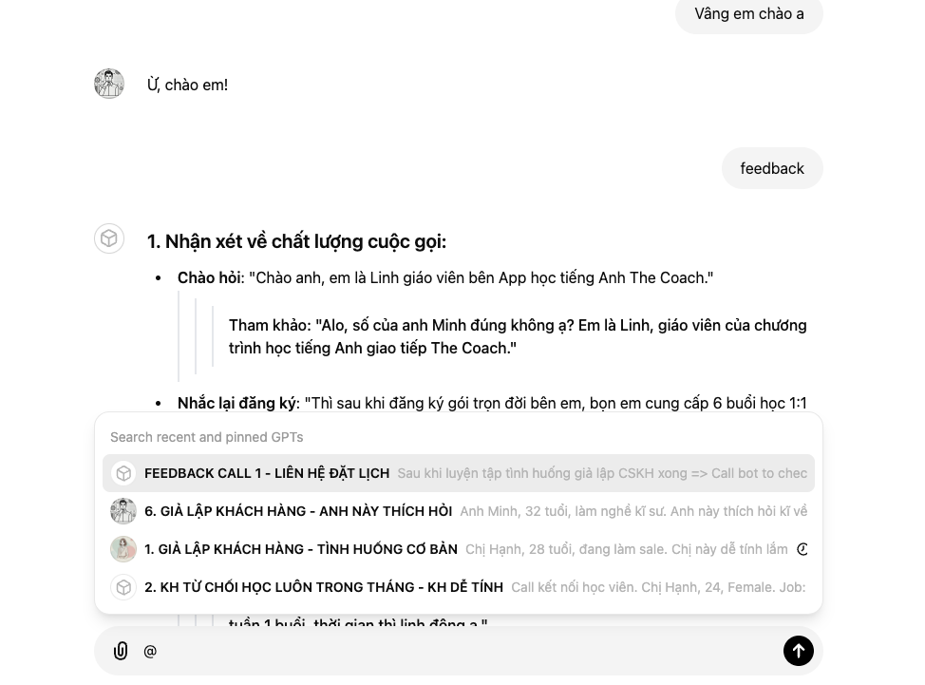
PHÂN LOẠI | Tình huống | Bot
Call 1 | Tình huống cơ bản | https://chatgpt.com/g/g-phiwnL88s-1-gia-lap-khach-hang-tinh-huong-co-ban
 | Khách hàng từ chối học luôn trong tháng - Dễ tính | https://chatgpt.com/g/g-nIX7spymn-2-kh-tu-choi-hoc-luon-trong-thang-kh-de-tinh
 | Khách hàng từ chối học luôn trong tháng - Khó tính | https://chatgpt.com/g/g-LdjOIUkN8-2-kh-tu-choi-hoc-luon-trong-thang-kh-kho-tinh
 | Khách hàng đang bận không tiện nghe máy - Dễ tính | https://chatgpt.com/g/g-J3pa5fxf5-3-kh-dang-ban-khong-tien-nghe-may-kh-de-tinh
 | Khách hàng đang bận không tiện nghe máy - Khó tính | https://chatgpt.com/g/g-xilu5KumP-3-kh-dang-ban-khong-tien-nghe-may-kh-kho-tinh
 | Học viên muốn học 2-3 buổi 1 tuần - Dễ tính | https://chatgpt.com/g/g-yqdf6RV8y-4-hoc-vien-muon-hoc-2-3-buoi-1-tuan-kh-de-tinh
 | Học viên muốn học 2-3 buổi 1 tuần - Khó tính | https://chatgpt.com/g/g-eRUPOLBd8-4-hoc-vien-muon-hoc-2-3-buoi-1-tuan-kh-kho-tinh
 | Học viên chưa rõ chương trình học - Dễ tính | https://chatgpt.com/g/g-6olMR3VML-5-chua-ro-chuong-trinh-kh-de-tinh
 | Học viên chưa rõ chương trình học - Khó tính | https://chatgpt.com/g/g-gd39gqKHq-5-kh-chua-ro-chuong-trinh-kh-kho-tinh
 | Khách hàng thích hỏi - Dễ tính | https://chatgpt.com/g/g-QVGssTh9n-6-gia-lap-khach-hang-anh-nay-thich-hoi
 | Khách hàng thích hỏi - Khó tính | https://chatgpt.com/g/g-dsMNvs2dP-6-gia-lap-khach-hang-chi-nay-kho-lam
 | Bot feedback call 1 | https://chatgpt.com/g/g-6a8q3AALL-feedback-bot-thuc-hanh-gia-lap | Sau khi kết thúc buổi call @ tên bot feedback rồi nhắn bảo nó feedback
Care 1 | A0 - Học viên dễ tính | https://chatgpt.com/g/g-Wz2f4IOpl-buoi-1-test-trinh-do-a0-hv-de-tinh
 | A0 - Em sinh viên mới lên Hà Nội | https://chatgpt.com/g/g-Qp5nsXnho-1-buoi-1-test-trinh-do-a0-sinh-vien
 | A0 - Chị Quản lý nhiều áp lực cuộc sống | https://chatgpt.com/g/g-YutIikYu4-1-buoi-1-a0-chi-quan-ly-nhieu-ap-luc
 | A1 - Chị quản lý sinh đẹp | https://chatgpt.com/g/g-UjLGoXOx7-2-buoi-1-test-trinh-do-a1-chi-quan-ly-xinh-dep
 | A1 - Anh IT giàu | https://chatgpt.com/g/g-MfJVeMcO6-1-buoi-1-test-trinh-do-a1-a-chang-it
 | A2 - Anh học viên đzai | https://chatgpt.com/g/g-Q8K71GRjk-3-buoi-1-test-a2-a-chang-hoc-vien-dien-trai
 | A2 - Chị quản lý tài năng | https://chatgpt.com/g/g-G98jeDip1-3-buoi-1-test-a2-chi-quan-ly-tre-tai-nang
 | A2 - Chị quản lý khó tính, cẩn thận | https://chatgpt.com/g/g-xvP1TxaIz-3-buoi-1-test-a2-quan-ly-can-than-kho-tinh
 | Bot feedback care 1 | https://chatgpt.com/g/g-R5uJBuH2p-feedback-bot-buoi-1-test-trinh-do-cskh | Sau khi kết thúc buổi call @ tên bot feedback rồi nhắn bảo nó feedback
Bot khác - Giải toả áp lực sau những giờ làm việc căng thẳng | Bình thường | https://chatgpt.com/g/g-phiwnL88s-gia-lap-khach-hang-tinh-huong-co-ban
 | Chưa rõ chương trình học | https://chatgpt.com/g/g-6olMR3VML-gia-lap-khach-hang-chua-ro-chuong-trinh
 | Khó xếp giờ | https://chatgpt.com/g/g-qaDXoeT7a-gia-lap-khach-hang-kho-xep-gio
 | Siêu khó tính | https://chatgpt.com/g/g-dsMNvs2dP-gia-lap-khach-hang-chi-nay-kho-lam
 | Già dê | https://chatgpt.com/g/g-hHc3GBH5q-gia-lap-khach-hang-anh-nay-de-he-he

